ניתוח איזור לעסקאות דמה
שומת
שווי מ"ר אקו'
אחוז שנתי
שנים להיוון
שווי עדכני
שווי לשומה | ₪ 12,800

תחשיב לפי מכירות בהרחבה
תאריך | גו"ח | מחיר עסקה | שטח המגרש | שטח בנוי | שנת בניה | התאמה למועד קובע | בניכוי יזמי 5% | עלויות בניה למ"ר | יתרה לקרע כולל | שטח אקו' | שווי מתואם כולל מעמ ופיתוח

 | מס"ד | ישוב | גוש חלקה | יום מכירה | תמורה מוצהרת בש"ח | בניכוי רווח יזמי 5% | שטח מגרש | שטח בנוי | שנת בניה | תרומת הבנוי | שווי מגרש | מקדם זמן | שווי מגרש מתואם | שטח אקו' | שווי מ"ר מבונה אקו'
 | 1 | מסילת ציון | 029647-0033 | 2024-12-25 | 5,900,000 | 5,619,048 | 604 | 140 | 2005 | 1190000 | 4,429,048 | 1.05 | 4,650,500 | 333.8 | ₪ 13,932
 | 2 | מסילת ציון | 029647-0101 | 2024-06-13 | 6,200,000 | 5,904,762 | 607 | 169.525 | 2000 | 1356200 | 4,548,562 | 1.07 | 4,866,961 | 334.55 | ₪ 14,548
 | ממוצע |  |  |  |  |  |  |  |  |  |  |  |  |  | ₪ 14,240
 | מקדם נחלה |  |  |  |  |  |  |  |  |  |  |  |  |  | 0.90
 | שווי לנחלה |  |  |  |  |  |  |  |  |  |  |  |  |  | ₪ 12,816
 | לשומה |  |  |  |  |  |  |  |  |  |  |  |  |  | ₪ 12,800

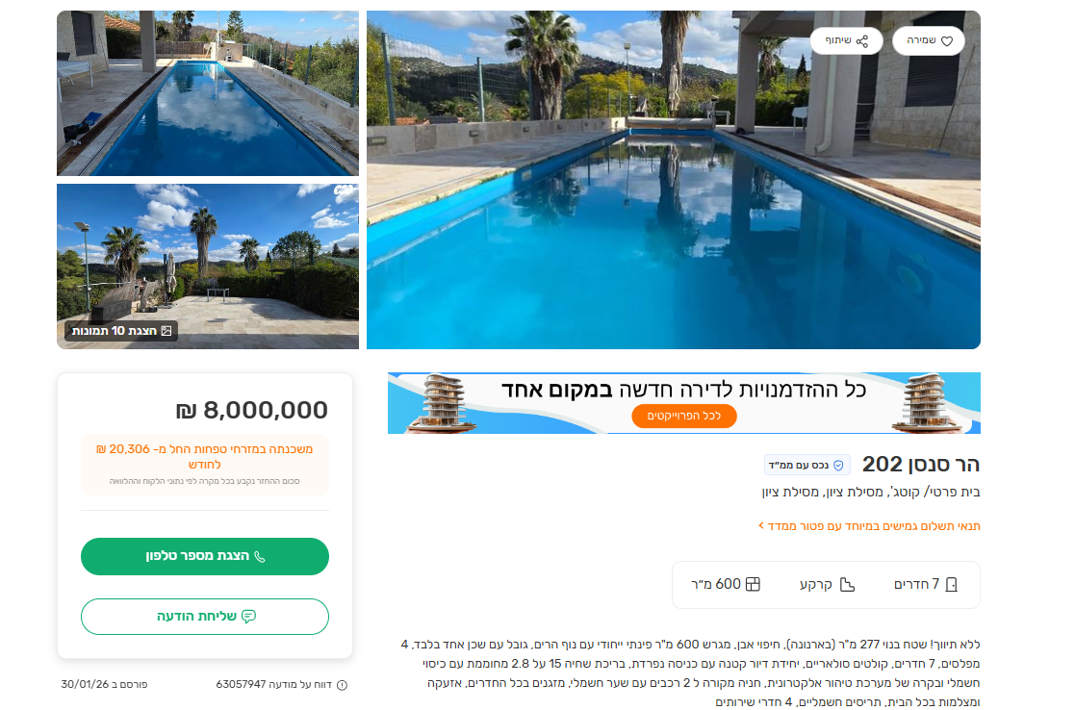
 | ניתוח שטח אקו' מס"ד 1 |  |  |  | שטח מגרש |  | ניתוח שטח אקו' מס"ד 1 |  |  |  | שטח מגרש
 | מהות | שטח | מקדם | סה"כ | 604 |  | מהות | שטח | מקדם | סה"כ | 607
 | עיקרי | 188 | 1 | 188 |  |  | עיקרי | 188 | 1 | 188
 | ממ"ד | 12 | 1 | 11 |  |  | ממ"ד | 12 | 1 | 11
 | חניה | 30 | 0 | 11 |  |  | חניה | 30 | 0 | 11
 | מרתף | 40 | 0 | 16 |  |  | מרתף | 40 | 0 | 16
 | תכסית | 170 |  | - |  |  | תכסית | 170 |  | -
 | חצר | 434 | 0 | 109 |  |  | חצר | 437 | 0 | 109
 | סה"כ שטח אקו' |  |  | 334 |  |  | סה"כ שטח אקו' |  |  | 335

